LISTADO DE PIEZAS

HOJA DE OPTIMIZACIÓN

 | NOMBRES:

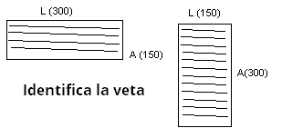
 | CORREO:

 | TELEFONO: |  |  |  |  |  |  |  | Consideraciones *Escribir todas las medidas en milímetros **Sentido de Veta (SI/NO) ***Canto (DELGADO/ GRUESO)

 | MATERIAL :
 | COLOR :

LISTADO DE PIEZAS
N° | TABLERO | *PIEZAS A CORTAR |  |  |  | ***CANTO |  |  |  | PERFORACION |  | RANURAS
 | NOMBRE | CANTIDAD | LARGO | ANCHO | **VETA | L1 (Superior) | L2 (Inferior) | A1 (Izquierda) | A2 (Derecha) | CANT | LADO | LADO | DIST | PROF | ES
1 | LATERAL | 2 | 300 | 200 | NO | DELGADO | DELGADO |  |  |  |  | L1 | 18 | 8 | 3
2 | PUERTA | 2 | 400 | 300 | NO | GRUESO | GRUESO | GRUESO | GRUESO | 2 | L1
3
4
5
6
7
8
9
10
11
12
13
14
15
16
17
18
19
20
21
22
23
24
25
26
27
28
29
30
31
32
33
34
35
36
37
38
39
40
41
42
43
44
45
46
47
53
54

